Picture
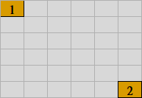
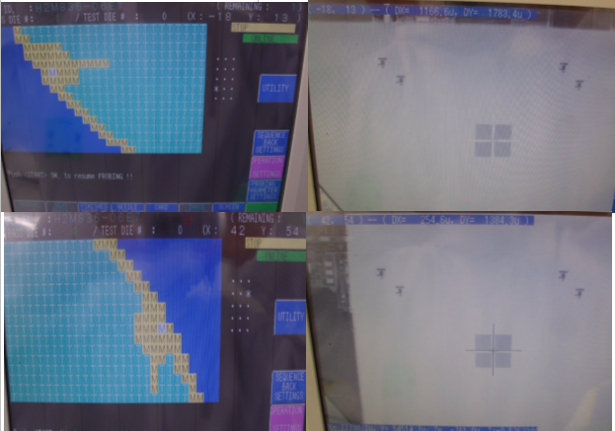
72,156
29,39
54,144
-18,13
特殊点及产品型号对照表
客户 | 型号 | 坐标 | 图片
0 | 0
42,54

针卡排列方式:

